記入例
 | 人工透析排水 水質改善報告書（簡易中和） |  |  |  |  |  |  | 令和元年12月16日
法人名 |  | 医療法人新宿医会 新宿クリニック |  |  |  |  |  | 代表者 |  | 医院長 下水 太郎

事業場名 |  | 新宿クリニック |  |  |  |  |  | 担当者 |  | 東京 一郎

事業場 所在地 |  | （〒 163 - 8001 ） 東京都新宿区西新宿2-8-1

連絡先 |  | 部署名 | 施設課 臨床工学技士 |  |  |  | 電話 |  | 03-5320-6586

延べ床面積 |  | 2,300 ｍ2 |  | 従業員数 |  | 100 人 |  |  | 休業日 |  | 日曜日

診療時間 |  | 9 時から 18 時まで |  |  |  | 使用水量 |  |  | 30 ｍ3/日

透析システム |  | 多人数透析装置 50 人用（ 1 台） 透析監視装置 40 台

洗浄薬品名 |  | 酸( %) | 酢酸 1％ |  |  | アルカリ( %) |  |  | 次亜塩素酸ナトリウム0.02％

洗浄日 |  | 酸 | 火、木 |  |  | アルカリ |  |  | 月、水、金

洗浄時間帯 |  | 酸 | 19 時から 19 時 30 分まで |  |  | アルカリ |  |  | 19 時から 19 時 30 分まで

設置日 |  | 令和元年 12 月 1 日 |  |  |  | 運用開始日 |  |  | 令和元年 12 月 9 日

簡易中和装置設置場所 |  | 透析機械室

簡易中和装置の構造

中和剤名 |  | Ｂ液 重炭酸ナトリウム |  |  | 濃度 |  | 9% |  |  | 使用量 |  | 2.0L/分

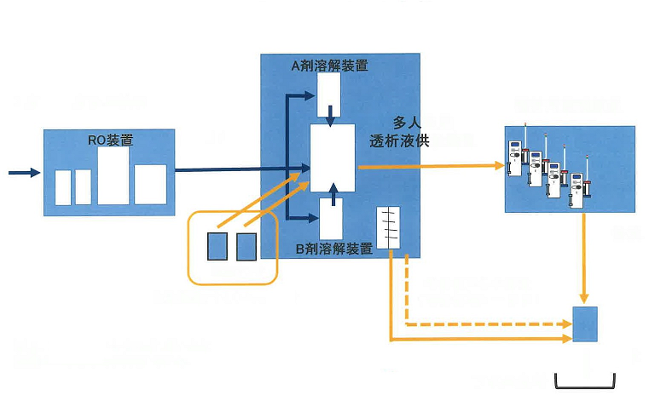

水処理装置
透析用監視装置

Ｂ液注入槽

薬液槽
次亜塩素酸ナトリウム・酢酸

酸洗浄水中和剤流入
下水道

透析排水系統図

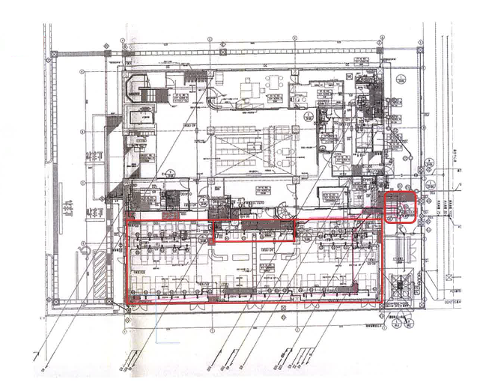

透析排水系統図
透析装置40台
供給装置50人用
Ａ剤溶解装置
Ｂ剤溶解装置

自主測定結果（ｐH）連続測定結果 （表・グラフ・データ等添付可）

測定日 |  | 令和元年12月10日（12時00分）から 17日（12時00分）まで

一週間分のpH測定結果

東京都下水道局 現地確認調査結果 （当局記入用）

所見

担当者

